Hlavní
 |  |  |  |  | HU

 |  |  | Megrendelőlap ALU keretekre



 | Szokványos keretek |  |  | Tolóajtós keretek

 |  | Üvegrendelés



 | LACOBEL és MATELAC színek |  |  | A profilok és összek.vasalat rajza

Az árak érvényesek 27.1.2026 -től/8.2 - es változat

cennik transportu PL
 |  |  |  |  | Powrót

Ramki zmontowane ze szkłem / szkło :
 | Pakowane w paczke |  | Na palecie
max wymiar ramki | do 800 x 800 mm | do 1400 x 800 mm | do 2300 x 750 mm | do 2750 x 750 mm
cena | 35,00 zł | 35,00 zł | 288,00 zł | 332,00 zł
w 1 paczce może być | max 3 sztuki frontów | max 2 sztuki frontów | max 20 sztuki frontów

Aby uzyskać informacje o kosztach wysyłki dla zamówień powyżej 20 ramek, skontaktuj się z obsługą klienta:

Ramki w elementach, same profile (bez szkła):
profile o max długości | do 1400 mm | 1401 - 2850 mm
cena | 35,00 zł | 71,00 zł |  |  | Zamówienie szkła
w 1 paczce może być | max 12 sztuki ramek | max 6 sztuki ramek

Przy dostawie na adres w jednym zamówieniu nie można łączyć ramki ze szkłem i bez szkła. |  |  |  |  | Podsumowanie

Typy profilů
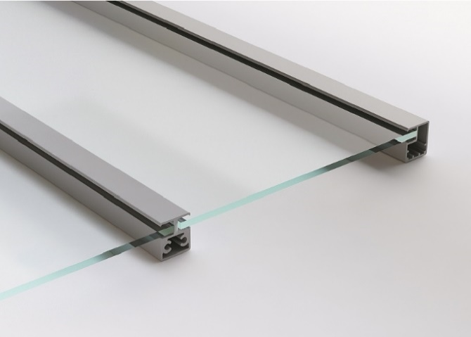
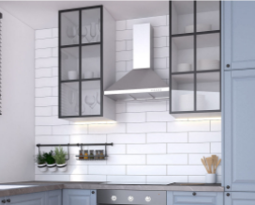
 |  |  | A profilok és összek.vasalat rajza |  |  | Bevezetés

Keskeny ALU keret |  |  |  |  | A profilok rajza
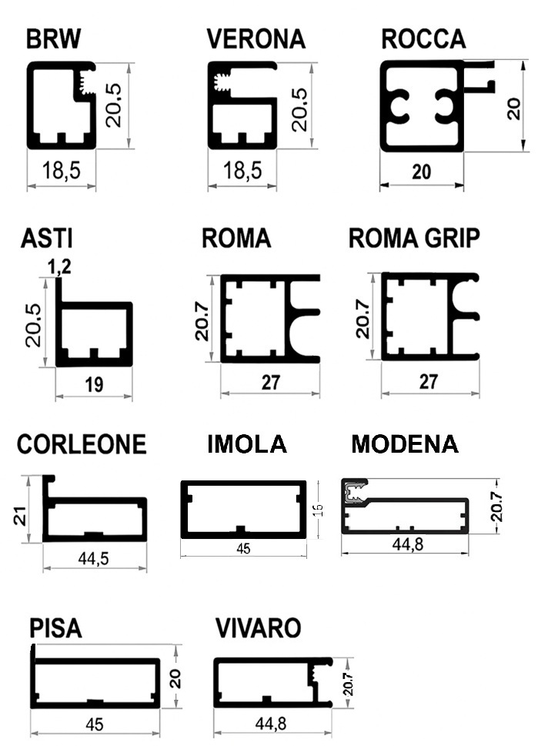
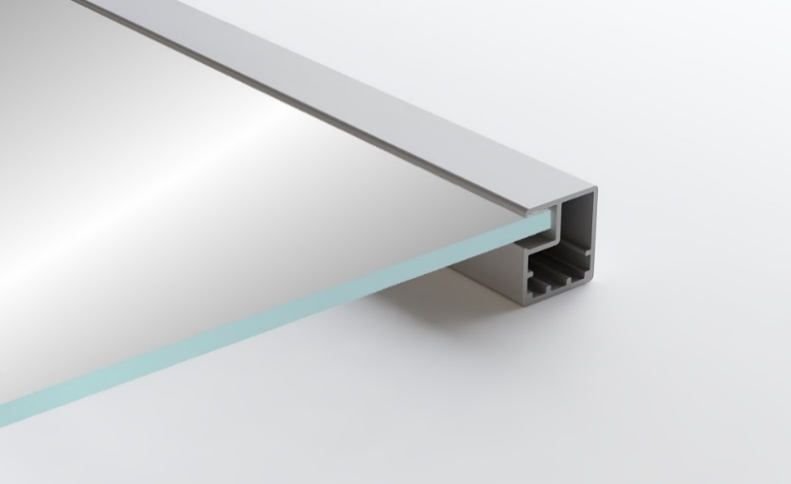
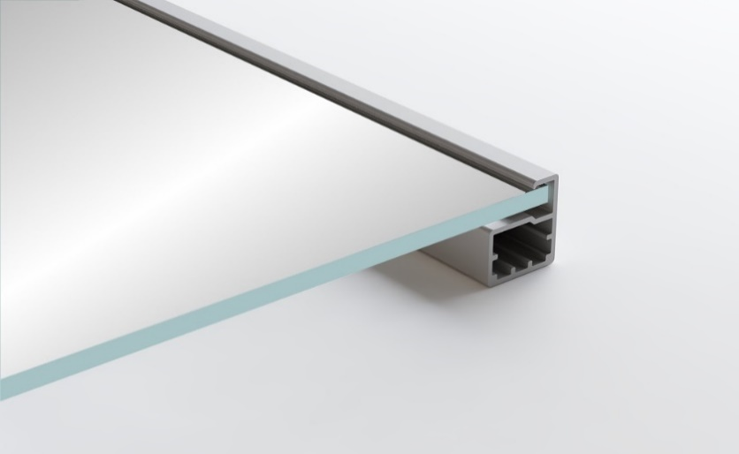
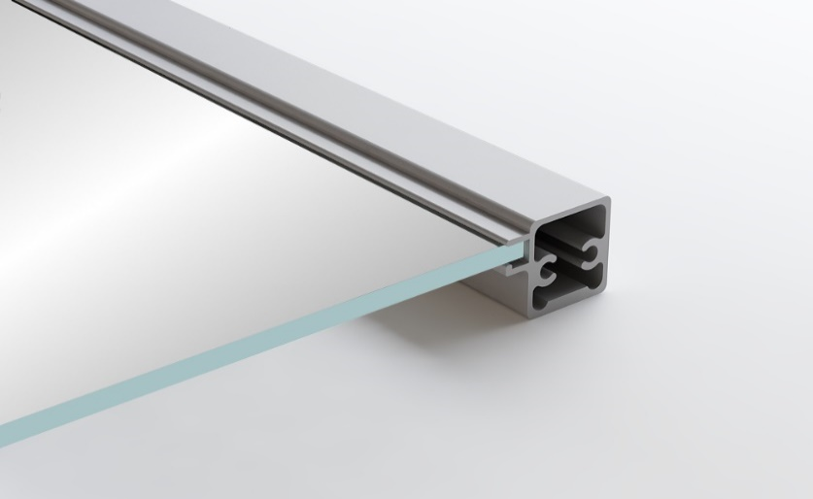
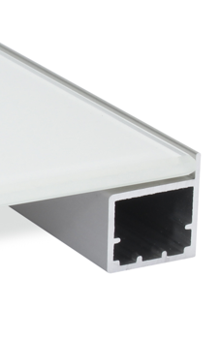

BRW | VERONA | ROCCA |  | ASTI

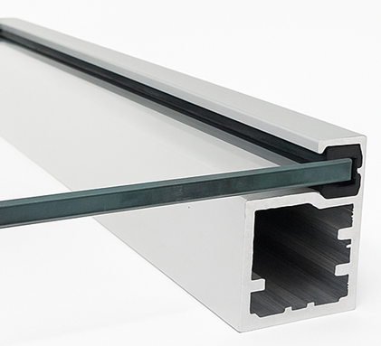
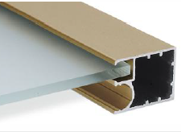
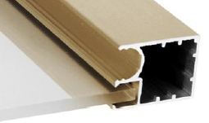

ROMA | ROMA GRIP | TREVISO

Széles ALU keret

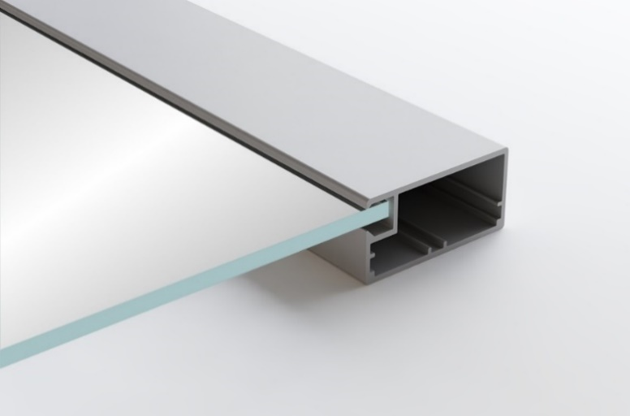

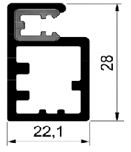

CORLEONE | VIVARO | MODENA
 |  |  |  |  | Minimális távolság a pántok elhelyezésére
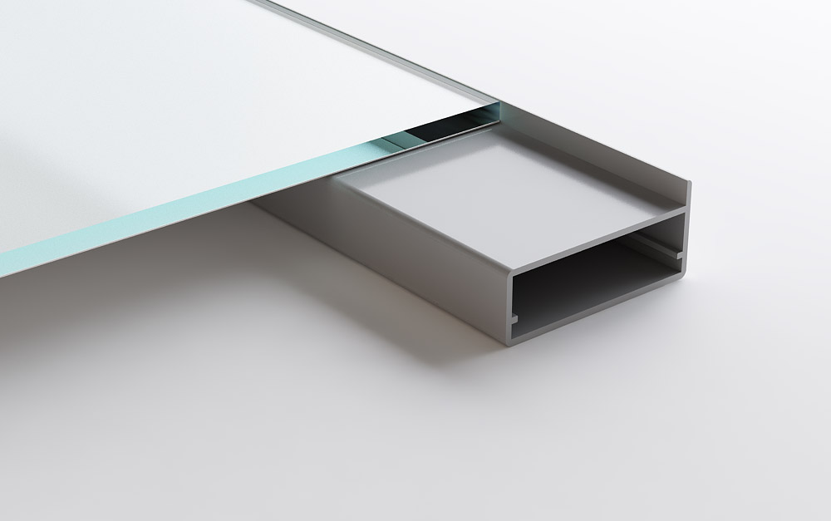
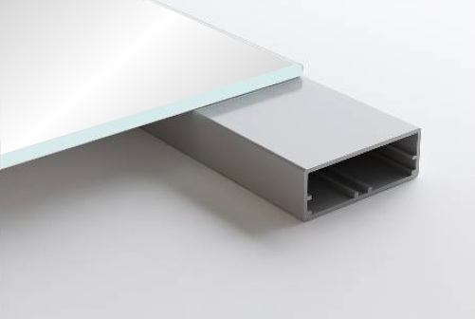
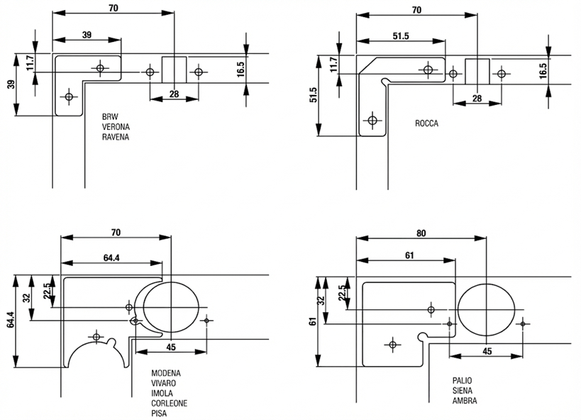

PISA | IMOLA

2 profil kombinációja
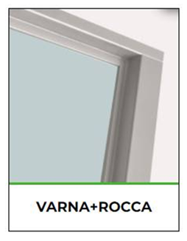

Osztócsíkok

Barevnice
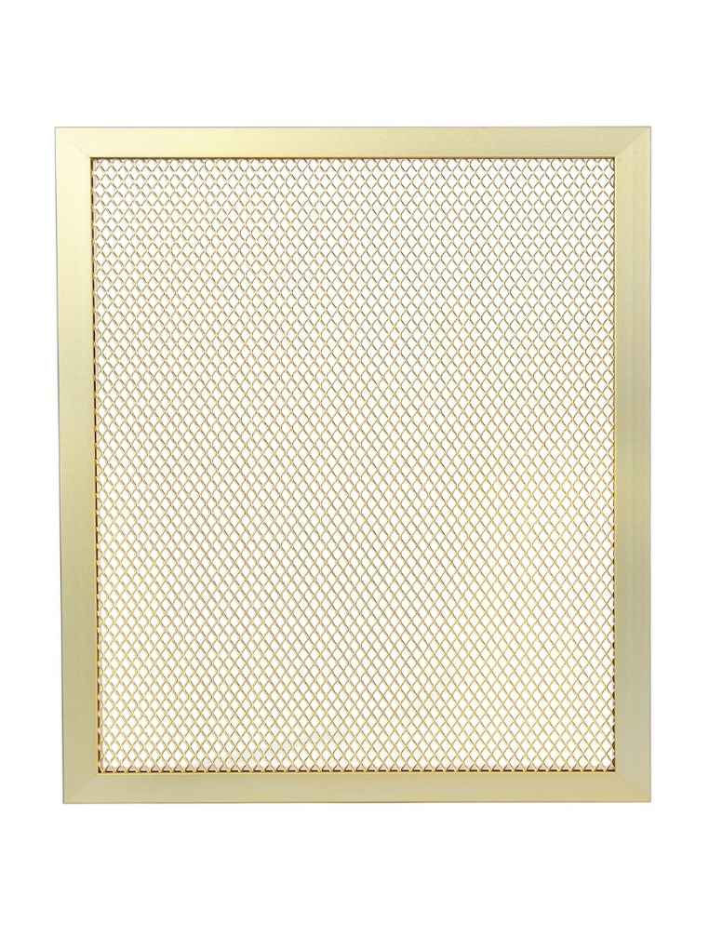
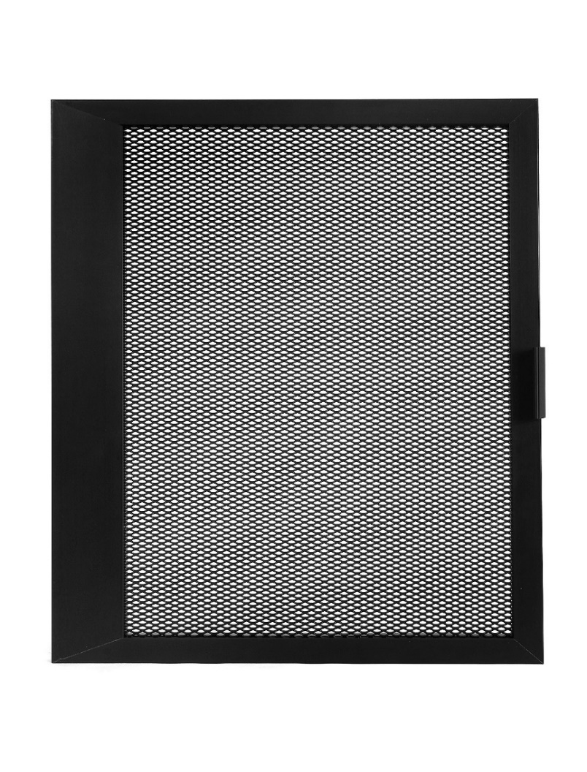
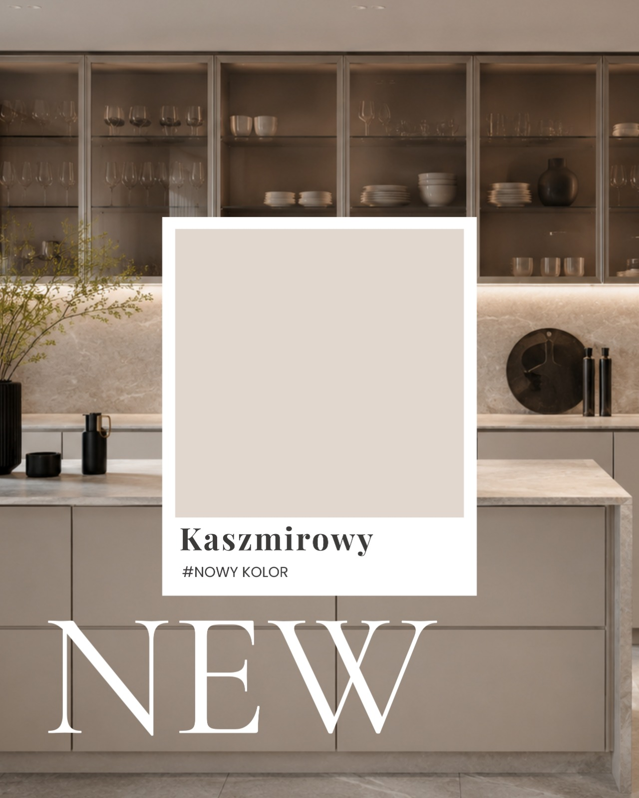
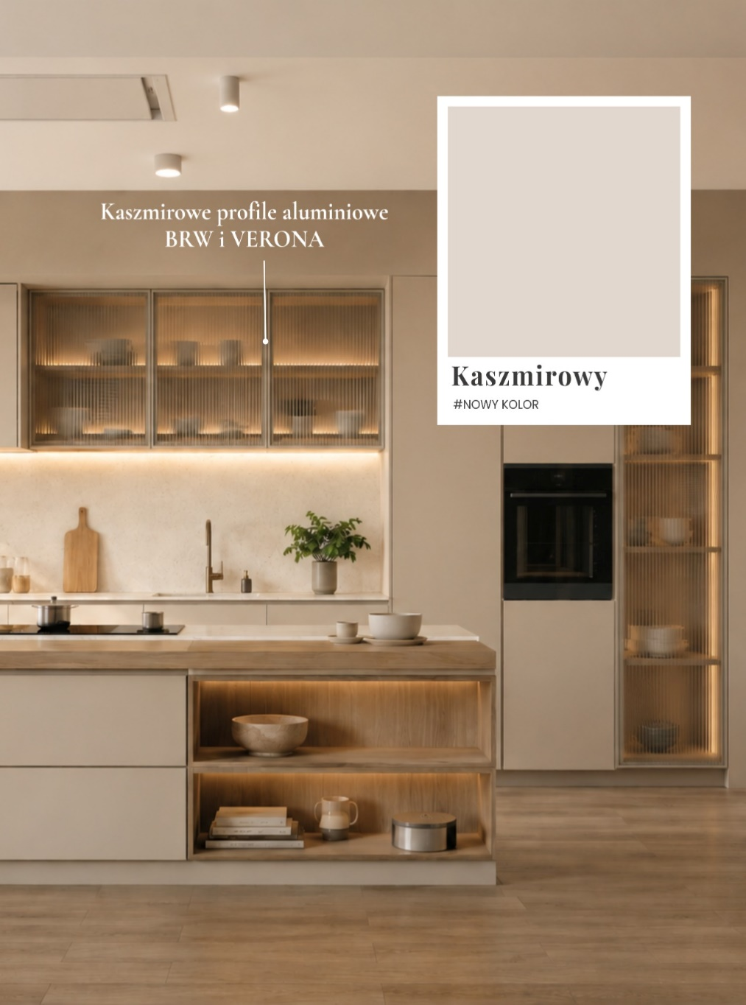
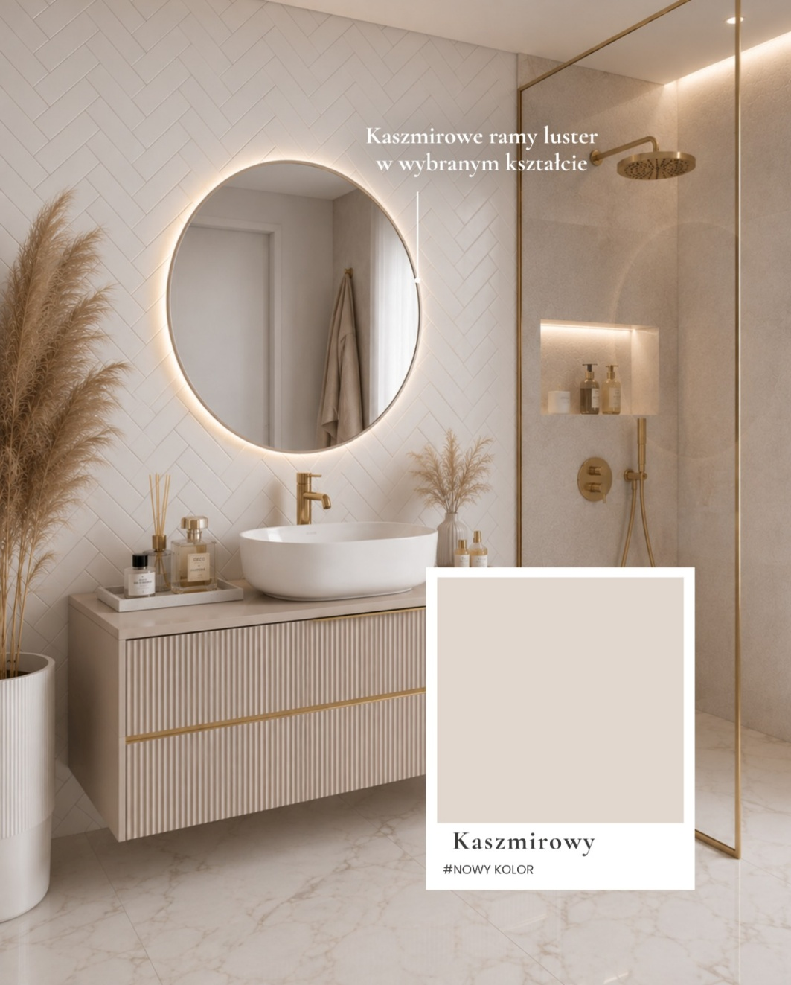
 |  |  |  |  |  |  |  |  | Bevezetés

LACOBEL

 | REF 0337 | REF 0627 | RAL 1015 | RAL 9010 | RAL 9007 | REF 1236 | RAL 7035 | RAL 1013

 | RAL 9003 | RAL 9006 | RAL 9005 | REF 1586 | RAL 3004 | RAL 8017 | RAL 0327 | RAL 0128

 | RAL 4006 | RAL 2001 | RAL 1014 | RAL 1435 | RAL 5002 | RAL 1604 | RAL 0667 | RAL 1164

MATELAC

 |  | RAL 9005 | RAL 1586 | RAL 3004 | BRĄZOWY LUSTRO | GRAFITOWY LUSTRO | RAL 9003

Hálós keretkitöltő
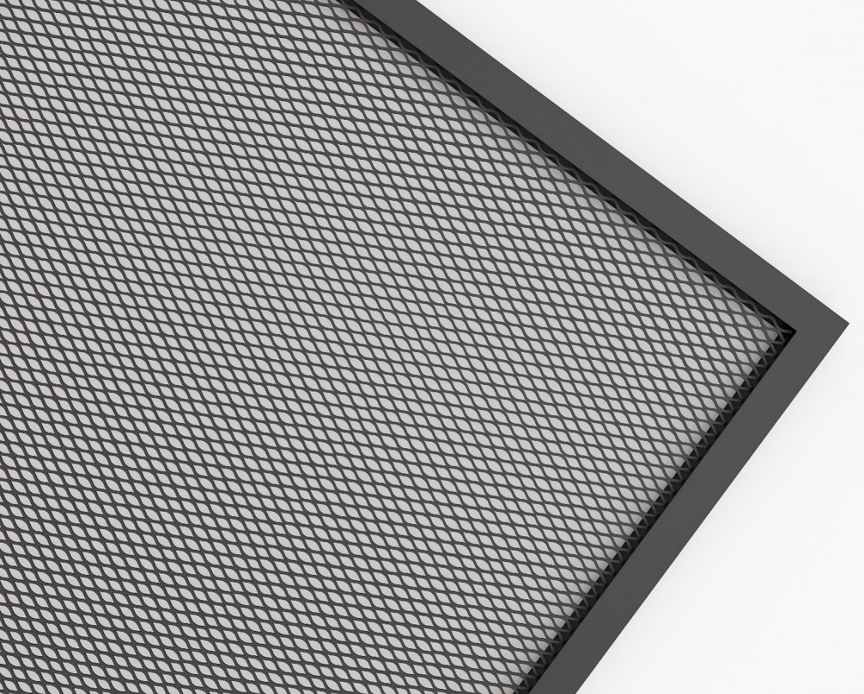

Háló acél arany -szem 10x6x1 mm - átláthatóság 67%
Háló acél fekete matt - szem 8x4x1 mm - átláthatóság 50%
Háló acél fehér - szem 8x4x1 mm - átláthatóság 50%
Háló eloxált - szem 10x6x1 mm - átláthatóság 67%

